Расчёт аэрации (Зенит. фонарь)
$H_{1}$=
$H_{2}$=
Расчёт аэрации котельного зала
Исходные данные:
 | 2.4 | Высота от пола до центра фрамуг нижней зоны (для тёплого периода), м
$H$=
 | 12 | Высота от пола до центра фрамуг зенитного фонаря/верхней зоны, м |  |  |  |  |  |  |  | Батурин В.В. (выбор температур)
$Q_{изб.}$=
 | 9.6 | Высота от центра фрамуг нижней зоны (для тёплого периода) до центра фрамуг зенит.фонаря, м
$t_{н}$=
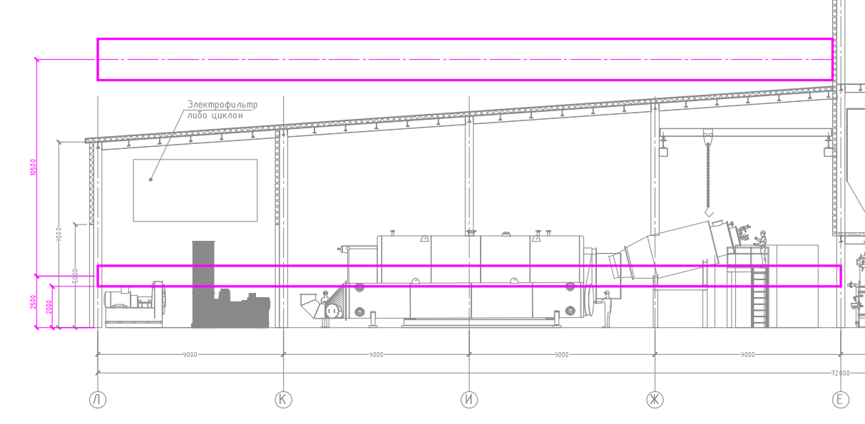
 | 1040 | Явные суммарные теплоизбытки в помещении, кВт
$t_{р.з.}$=
 | 7 | Температура наружного воздуха в теплый период года (Параметры А), °C
$t_{ух.}$=
 | 33 | Температура воздуха в рабочей зоне в котельном зале, °C
$P_{д.в.}$=
 | 36 | Температура отработанного воздуха, °C
$v_{в.}$=
 | 22.69 | Cреднее значение динамического давления ветра с наветренной стороны здания, Па
$ρ_{н.в.}$=
 | 6 | Скорость ветра для расчёта систем вентиляции (параметры А, СП 131.2018)
$ρ_{в.в.}$=
 | 1.26 | Плотность воздуха при температуре tн, кг/м3
$ρ_{р.з.}$=
 | 1.15 | Плотность воздуха при температуре (tр.з+tух)/2, кг/м3
$ρ_{ух.}$=
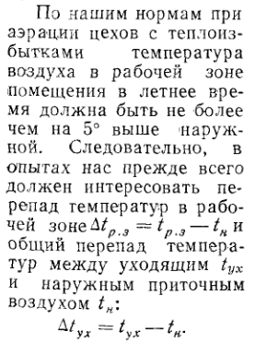
 | 1.15 | Плотность воздуха в рабочей зоне при tр.з. , кг/м3
$γ_{н.в.}$=
 | 1.14 | Плотность удаляемого воздуха при tух. , кг/м3
$γ_{в.в.}$=
 | 12.37 | Удельный вес наружного воздуха, Н/м3
$γ_{р.з.}$=
 | 11.26 | Удельный вес внутреннего воздуха (средний между tр.з. и tух.), Н/м3
$γ_{ух.}$=
 | 11.32 | Удельный вес воздуха рабочей зоны, Н/м3
$С_{в}$=
 | 11.21 | Удельный вес удаляемого воздуха, Н/м3
$G_{кот.}$=
 | 1.005 | Теплоёмкость воздуха, кДж/кг*K
${ξ }_{п}$=
 | 18753 | Массовый расход воздуха на горения для 1 котла, кг/час
${ξ }_{в}$=
 | 3.23 | Коэфф. местного сопротивления приточной фрамуги (взял как у ГЕРМИК-ДУ по каталогу ВЕЗА)
$μ_{п}$=
 | 3.23 | Коэфф. местного сопротивления вытяжной фрамуги (взял как у ГЕРМИК-ДУ по каталогу ВЕЗА)
$μ_{у}$=
 | 0.56 | Коэффициент расхода приточной фрамуги
 | 0.56 | Коэффициент расхода вытяжной фрамуги

Выбор методики расчёта аэрационного воздухообмена

1. Метод расчета аэрации по избыткам явной теплоты
$$P_{д.в.}<0,5H∙∆γ$$
 |  |  | 22.69 | < | 5.31

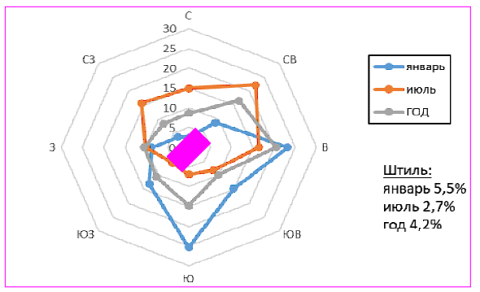
2. Метод расчета при совместном действии теплоизбытков и ветра
$$0,5H∙∆γ{<P}_{д.в.}<10H∙∆γ$$
 |  |  | 5.31 | < | 22.69 | < | 106.18

3. Метод расчета под действием только ветровых нагрузок
$$P_{д.в.}>10H∙∆γ$$

Расчёт аэрации производится при совместном действии ветра и теплоизбытков

Определение аэродинамических коэффициентов СП 20.13330.2016 Нагрузки и воздействия
$$C_{v1}=$$
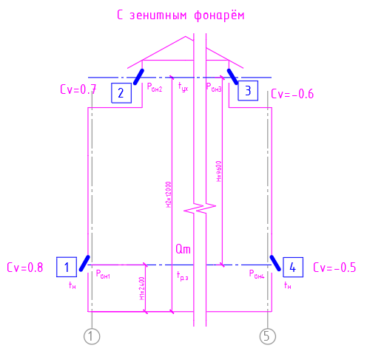
$$C_{v2}=$$
$$C_{v3}=$$
$$C_{v4}=$$
 | 0.8
 | 0.7
 | -0.6
 | -0.5

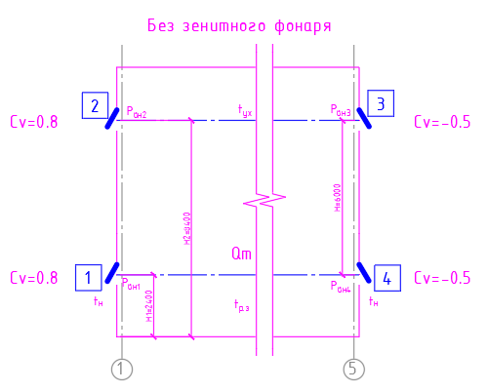

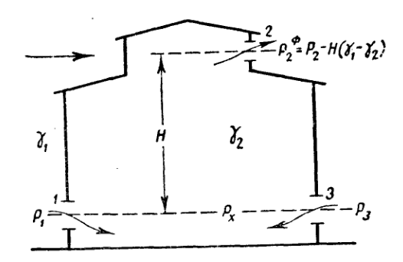

Порядок расчёта

1. Определяем требуемые аэрационные расходы (с учётом массового расхода воздуха на гор-е для работы 4-х котлов),
зная количество теплоизбытков, выделяющихся в ед. времени, и задаваясь температурой воздуха,
уходящего через отверстие в фонаре.
$${G_{аэр.ух.}=\frac{3,6∙Q_{изб.}}{С_{в}∙\left(t_{ух}−t_{н}\right)}}_{.}=$$
$${L_{аэр.ух.}=\frac{G_{аэр.ух.}}{ρ_{ух.}}}_{.}=$$
 |  |  |  | 128,461 | кг/ч |  |  | 112,449 | м3/ч

$${G_{аэр.пр.}=\frac{3,6∙Q_{изб.}}{С_{в}∙\left(t_{ух}−t_{н}\right)}}_{.}+G_{кот.}∙4=$$
$${L_{аэр.пр.}=\frac{G_{аэр.пр.}}{ρ_{пр.}}}_{.}=$$
 |  |  |  | 203,473 | кг/ч |  |  | 161,395 | м3/ч

2. Определяется внутренне давление в помещении на уровне каждой из фрамуг:
$$P_{вн1}=Н_{1}∙\left(γ_{н}−γ_{р.з.}\right)=$$
 |  |  | 2.52 | Па
$$P_{вн2}=Н_{2}∙\left(γ_{н}−γ_{ух}\right)=$$
 |  |  | 13.93 | Па
$$P_{вн3}=Н_{2}∙\left(γ_{н}−γ_{ух}\right)=$$
 |  |  | 13.93 | Па
$$P_{вн4}=Н_{1}∙\left(γ_{н}−γ_{р.з.}\right)=$$
 |  |  | 2.52 | Па

3. Определяем ветровое воздействие на уровне каждой из фрамуг:
$$P_{v1}=±C_{v1}∙P_{д.в.}=$$
 |  |  | 18.15 | Па
$$P_{v2}=±C_{v2}∙P_{д.в.}=$$
 |  |  | 15.89 | Па
$$P_{v3}=±C_{v3}∙P_{д.в.}=$$
 |  |  | -13.62 | Па
$$P_{v4}=±C_{v4}∙P_{д.в.}=$$
 |  |  | -11.35 | Па

4. Определяем избыточное давление:
$$∆P_{изб1}=P_{вн1}−P_{v1}=$$
 |  |  | -15.63 | Па
$$∆P_{изб2}=P_{вн2}−P_{v2}=$$
 |  |  | -1.96 | Па
$$∆P_{изб3}=P_{вн3}−P_{v3}=$$
 |  |  | 27.54 | Па
$$∆P_{изб4}=P_{вн4}−P_{v4}=$$
 |  |  | 13.87 | Па

5. Определяем требуемую площадь приточных и вытяжных проёмов, задаваясь условиями
F1=F4 и F2=F3. Если подкоренные выражения получаются отрицательными, то соответствующие отверстия
должны быть закрыты и не приниматься в расчёт.
$$F_{1}=F_{4}=\frac{L_{п}∙ρ_{п}}{3600∙μ_{п}∙{\left(2∙ρ_{п}\right)}^{\frac{1}{2}}∙\left[{∆P_{изб1}}^{\frac{1}{2}}+{∆P_{изб4}}^{\frac{1}{2}}\right]}=$$
 |  |  |  |  |  | 17.2 | м2

$$F_{2}=F_{3}=\frac{L_{ух}∙ρ_{ух}}{3600∙μ_{у}∙{\left(2∙ρ_{ух}\right)}^{\frac{1}{2}}∙\left[{∆P_{изб2}}^{\frac{1}{2}}+{∆P_{изб3}}^{\frac{1}{2}}\right]}=$$
 |  |  |  |  |  | 8.1 | м2

6. Для обеспечения устойчивой аэрации, эквивалентная площадь приточных отверстий должна превышать эквивалентную
площадь вытяжных отверстий на коэфф. а равный 1,2-1,3
$$а∙\left(\frac{μ_{у}}{μ_{п}}\right)=\frac{ΣF_{п}}{ΣF_{в}}=$$
 |  | 2.12

Расчёт аэрации (Без зенит. фон)
$H_{1}$=
$H_{2}$=
Расчёт аэрации котельного зала
Исходные данные:
 | 2.4 | Высота от пола до центра фрамуг нижней зоны (для тёплого периода), м
$H$=
 | 8.4 | Высота от пола до центра фрамуг верхней зоны, м |  |  |  |  |  |  |  | Батурин В.В. (выбор температур)
$Q_{изб.}$=
 | 6 | Высота от центра фрамуг нижней зоны (для тёплого периода) до центра фрамуг зенит.фонаря, м
$t_{н}$=
 | 1040 | Явные суммарные теплоизбытки в помещении, кВт
$t_{р.з.}$=
 | 7 | Температура наружного воздуха в теплый период года (Параметры А), °C
$t_{ух.}$=
 | 33 | Температура воздуха в рабочей зоне в котельном зале, °C
$P_{д.в.}$=
 | 36 | Температура отработанного воздуха, °C
$v_{в.}$=
 | 22.69 | Cреднее значение динамического давления ветра с наветренной стороны здания, Па
$ρ_{н.в.}$=
 | 6 | Скорость ветра для расчёта систем вентиляции (параметры А, СП 131.2018)
$ρ_{в.в.}$=
 | 1.26 | Плотность воздуха при температуре tн, кг/м3
$ρ_{р.з.}$=
 | 1.15 | Плотность воздуха при температуре (tр.з+tух)/2, кг/м3
$ρ_{ух.}$=
 | 1.15 | Плотность воздуха в рабочей зоне при tр.з. , кг/м3
$γ_{н.в.}$=
 | 1.14 | Плотность удаляемого воздуха при tух. , кг/м3
$γ_{в.в.}$=
 | 12.37 | Удельный вес наружного воздуха, Н/м3
$γ_{р.з.}$=
 | 11.26 | Удельный вес внутреннего воздуха (средний между tр.з. и tух.), Н/м3
$γ_{ух.}$=
 | 11.32 | Удельный вес воздуха рабочей зоны, Н/м3
$С_{в}$=
 | 11.21 | Удельный вес удаляемого воздуха, Н/м3
$G_{кот.}$=
 | 1.005 | Теплоёмкость воздуха, кДж/кг*K
${ξ }_{п}$=
 | 18753 | Массовый расход воздуха на горения для 1 котла, кг/час
${ξ }_{в}$=
 | 3.23 | Коэфф. местного сопротивления приточной фрамуги (взял как у ГЕРМИК-ДУ по каталогу ВЕЗА)
$μ_{п}$=
 | 3.23 | Коэфф. местного сопротивления вытяжной фрамуги (взял как у ГЕРМИК-ДУ по каталогу ВЕЗА)
$μ_{у}$=
 | 0.56 | Коэффициент расхода приточной фрамуги
 | 0.56 | Коэффициент расхода вытяжной фрамуги

Выбор методики расчёта аэрационного воздухообмена

1. Метод расчета аэрации по избыткам явной теплоты
$$P_{д.в.}<0,5H∙∆γ$$
 |  |  | 22.69 | < | 3.32

2. Метод расчета при совместном действии теплоизбытков и ветра
$$0,5H∙∆γ{<P}_{д.в.}<10H∙∆γ$$
 |  |  | 3.32 | < | 22.69 | < | 66.36

3. Метод расчета под действием только ветровых нагрузок
$$P_{д.в.}>10H∙∆γ$$
 |  |  |  | 22.69 | > | 66.36

Расчёт аэрации производится при совместном действии ветра и теплоизбытков

Определение аэродинамических коэффициентов СП 20.13330.2016 Нагрузки и воздействия
$$C_{v1}=$$
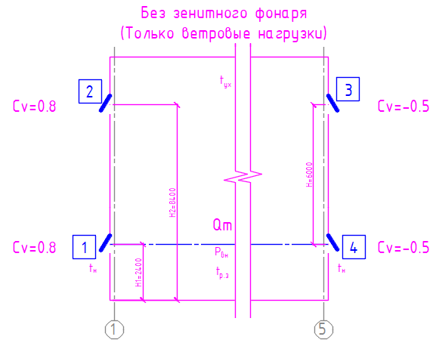
$$C_{v2}=$$
$$C_{v3}=$$
$$C_{v4}=$$
 | 0.8
 | 0.8
 | -0.5
 | -0.5

Порядок расчёта

1. Определяем требуемые аэрационные расходы (с учётом массового расхода воздуха на гор-е для работы 4-х котлов),
зная количество теплоизбытков, выделяющихся в ед. времени, и задаваясь температурой воздуха,
уходящего через отверстие в фонаре.
$${G_{аэр.ух.}=\frac{3,6∙Q_{изб.}}{С_{в}∙\left(t_{ух}−t_{н}\right)}}_{.}=$$
$${L_{аэр.ух.}=\frac{G_{аэр.ух.}}{ρ_{ух.}}}_{.}=$$
 |  |  |  | 128,461 | кг/ч |  |  | 112,449 | м3/ч

$${G_{аэр.пр.}=\frac{3,6∙Q_{изб.}}{С_{в}∙\left(t_{ух}−t_{н}\right)}}_{.}+G_{кот.}∙4=$$
$${L_{аэр.пр.}=\frac{G_{аэр.пр.}}{ρ_{пр.}}}_{.}=$$
 |  |  |  | 203,473 | кг/ч |  |  | 161,395 | м3/ч

2. Определяется внутренне давление в помещении на уровне каждой из фрамуг:
$$P_{вн1}=Н_{1}∙\left(γ_{н}−γ_{р.з.}\right)=$$
 |  |  | 2.52 | Па
$$P_{вн2}=Н_{2}∙\left(γ_{н}−γ_{ух}\right)=$$
 |  |  | 9.75 | Па
$$P_{вн3}=Н_{2}∙\left(γ_{н}−γ_{ух}\right)=$$
 |  |  | 9.75 | Па
$$P_{вн4}=Н_{1}∙\left(γ_{н}−γ_{р.з.}\right)=$$
 |  |  | 2.52 | Па

3. Определяем ветровое воздействие на уровне каждой из фрамуг:
$$P_{v1}=±C_{v1}∙P_{д.в.}=$$
 |  |  | 18.15 | Па
$$P_{v2}=±C_{v2}∙P_{д.в.}=$$
 |  |  | 18.15 | Па
$$P_{v3}=±C_{v3}∙P_{д.в.}=$$
 |  |  | -11.35 | Па
$$P_{v4}=±C_{v4}∙P_{д.в.}=$$
 |  |  | -11.35 | Па

4. Определяем избыточное давление:
$$∆P_{изб1}=P_{вн1}−P_{v1}=$$
 |  |  | -15.63 | Па
$$∆P_{изб2}=P_{вн2}−P_{v2}=$$
 |  |  | -8.40 | Па
$$∆P_{изб3}=P_{вн3}−P_{v3}=$$
 |  |  | 21.10 | Па
$$∆P_{изб4}=P_{вн4}−P_{v4}=$$
 |  |  | 13.87 | Па

5. Определяем требуемую площадь приточных и вытяжных проёмов, задаваясь условиями
F1=F4 и F2=F3. Если подкоренные выражения получаются отрицательными, то соответствующие отверстия
должны быть закрыты и не приниматься в расчёт.
$$F_{1}=F_{4}=\frac{L_{п}∙ρ_{п}}{3600∙μ_{п}∙{\left(2∙ρ_{п}\right)}^{\frac{1}{2}}∙\left[{∆P_{изб1}}^{\frac{1}{2}}+{∆P_{изб4}}^{\frac{1}{2}}\right]}=$$
 |  |  |  |  |  | 17.2 | м2

$$F_{2}=F_{3}=\frac{L_{ух}∙ρ_{ух}}{3600∙μ_{у}∙{\left(2∙ρ_{ух}\right)}^{\frac{1}{2}}∙\left[{∆P_{изб2}}^{\frac{1}{2}}+{∆P_{изб3}}^{\frac{1}{2}}\right]}=$$
 |  |  |  |  |  | 8.8 | м2

6. Для обеспечения устойчивой аэрации, эквивалентная площадь приточных отверстий должна превышать эквивалентную
площадь вытяжных отверстий на коэфф. а равный 1,2-1,3
$$а∙\left(\frac{μ_{у}}{μ_{п}}\right)=\frac{ΣF_{п}}{ΣF_{в}}=$$
 |  | 1.95

Расчёт аэрации (Зима)
$H_{1}$=
$H_{2}$=
Расчёт аэрации котельного зала
Исходные данные:
 | 4.4 | Высота от пола до центра фрамуг средней зоны (для зимнего периода), м
$H$=
 | 8.4 | Высота от пола до центра фрамуг верхней зоны, м |  |  |  |  |  |  |  | Батурин В.В. (выбор температур)
$Q_{изб.}$=
 | 4 | Высота от центра фрамуг средней зоны (для зимнего периода) до центра фрамуг зенит.фонаря, м
$t_{н}$=
 | 1040 | Явные суммарные теплоизбытки в помещении, кВт
$t_{р.з.}$=
 | -47 | Температура наружного воздуха в холодный период года (Данные из проекта метрологии), °C
$t_{ух.}$=
 | 16 | Температура воздуха в рабочей зоне в котельном зале, °C
$P_{д.в.}$=
 | 19 | Температура отработанного воздуха, °C
$v_{в.}$=
 | 28.12 | Cреднее значение динамического давления ветра с наветренной стороны здания, Па
$ρ_{н.в.}$=
 | 6 | Скорость ветра для расчёта систем вентиляции (параметры А, СП 131.2018)
$ρ_{в.в.}$=
 | 1.56 | Плотность воздуха при температуре tн, кг/м3
$ρ_{р.з.}$=
 | 1.22 | Плотность воздуха при температуре (tр.з+tух)/2, кг/м3
$ρ_{ух.}$=
 | 1.22 | Плотность воздуха в рабочей зоне при tр.з. , кг/м3
$γ_{н.в.}$=
 | 1.21 | Плотность удаляемого воздуха при tух. , кг/м3
$γ_{в.в.}$=
 | 15.32 | Удельный вес наружного воздуха, Н/м3
$γ_{р.з.}$=
 | 11.92 | Удельный вес внутреннего воздуха (средний между tр.з. и tух.), Н/м3
$γ_{ух.}$=
 | 11.98 | Удельный вес воздуха рабочей зоны, Н/м3
$С_{в}$=
 | 11.86 | Удельный вес удаляемого воздуха, Н/м3
$G_{кот.}$=
 | 1.005 | Теплоёмкость воздуха, кДж/кг*K
${ξ }_{п}$=
 | 18753 | Массовый расход воздуха на горения для 1 котла, кг/час
${ξ }_{в}$=
 | 3.23 | Коэфф. местного сопротивления приточной фрамуги (взял как у ГЕРМИК-ДУ по каталогу ВЕЗА)
$μ_{п}$=
 | 3.23 | Коэфф. местного сопротивления вытяжной фрамуги (взял как у ГЕРМИК-ДУ по каталогу ВЕЗА)
$μ_{у}$=
 | 0.56 | Коэффициент расхода приточной фрамуги
 | 0.56 | Коэффициент расхода вытяжной фрамуги

Выбор методики расчёта аэрационного воздухообмена

1. Метод расчета аэрации по избыткам явной теплоты
$$P_{д.в.}<0,5H∙∆γ$$
 |  |  | 28.12 | < | 6.80

2. Метод расчета при совместном действии теплоизбытков и ветра
$$0,5H∙∆γ{<P}_{д.в.}<10H∙∆γ$$
 |  |  | 6.80 | < | 28.12 | < | 136.08

3. Метод расчета под действием только ветровых нагрузок
$$P_{д.в.}>10H∙∆γ$$
 |  |  |  | 28.12 | > | 136.08

Расчёт аэрации производится при совместном действии ветра и теплоизбытков

Определение аэродинамических коэффициентов СП 20.13330.2016 Нагрузки и воздействия
$$C_{v1}=$$
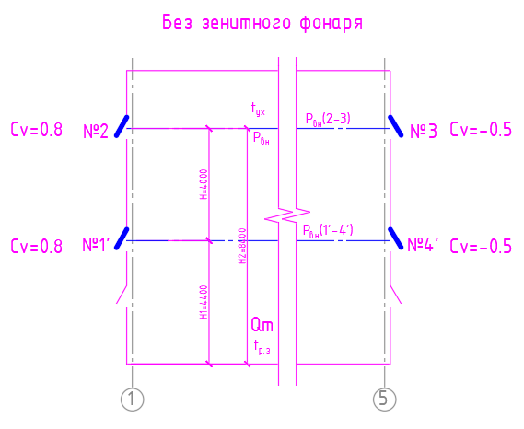
$$C_{v2}=$$
$$C_{v3}=$$
$$C_{v4}=$$
 | 0.8
 | 0.8
 | -0.5
 | -0.5

Порядок расчёта

1. Определяем требуемые аэрационные расходы (с учётом массового расхода воздуха на гор-е для работы 4-х котлов),
зная количество теплоизбытков, выделяющихся в ед. времени, и задаваясь температурой воздуха,
уходящего через отверстие в фонаре.
$${G_{аэр.ух.}=\frac{3,6∙Q_{изб.}}{С_{в}∙\left(t_{ух}−t_{н}\right)}}_{.}=$$
$${L_{аэр.ух.}=\frac{G_{аэр.ух.}}{ρ_{ух.}}}_{.}=$$
 |  |  |  | 56,445 | кг/ч |  |  | 46,691 | м3/ч

$${G_{аэр.пр.}=\frac{3,6∙Q_{изб.}}{С_{в}∙\left(t_{ух}−t_{н}\right)}}_{.}+G_{кот.}∙4=$$
$${L_{аэр.пр.}=\frac{G_{аэр.пр.}}{ρ_{пр.}}}_{.}=$$
 |  |  |  | 131,457 | кг/ч |  |  | 84,162 | м3/ч

2. Определяется внутренне давление в помещении на уровне каждой из фрамуг:
$$P_{вн1}=Н_{1}∙\left(γ_{н}−γ_{р.з.}\right)=$$
 |  |  | 14.70 | Па
$$P_{вн2}=Н_{2}∙\left(γ_{н}−γ_{ух}\right)=$$
 |  |  | 29.09 | Па
$$P_{вн3}=Н_{2}∙\left(γ_{н}−γ_{ух}\right)=$$
 |  |  | 29.09 | Па
$$P_{вн4}=Н_{1}∙\left(γ_{н}−γ_{р.з.}\right)=$$
 |  |  | 14.70 | Па

3. Определяем ветровое воздействие на уровне каждой из фрамуг:
$$P_{v1}=±C_{v1}∙P_{д.в.}=$$
 |  |  | 22.49 | Па
$$P_{v2}=±C_{v2}∙P_{д.в.}=$$
 |  |  | 22.49 | Па
$$P_{v3}=±C_{v3}∙P_{д.в.}=$$
 |  |  | -14.06 | Па
$$P_{v4}=±C_{v4}∙P_{д.в.}=$$
 |  |  | -14.06 | Па

4. Определяем избыточное давление:
$$∆P_{изб1}=P_{вн1}−P_{v1}=$$
 |  |  | -7.79 | Па
$$∆P_{изб2}=P_{вн2}−P_{v2}=$$
 |  |  | 6.60 | Па
$$∆P_{изб3}=P_{вн3}−P_{v3}=$$
 |  |  | 43.15 | Па
$$∆P_{изб4}=P_{вн4}−P_{v4}=$$
 |  |  | 28.75 | Па

5. Определяем требуемую площадь приточных и вытяжных проёмов, задаваясь условиями
F1=F4 и F2=F3. Если подкоренные выражения получаются отрицательными, то соответствующие отверстия
должны быть закрыты и не приниматься в расчёт.
$$F_{1}=F_{4}=\frac{L_{п}∙ρ_{п}}{3600∙μ_{п}∙{\left(2∙ρ_{п}\right)}^{\frac{1}{2}}∙\left[{∆P_{изб1}}^{\frac{1}{2}}+{∆P_{изб4}}^{\frac{1}{2}}\right]}=$$
 |  |  |  |  |  | 6.9 | м2

$$F_{2}=F_{3}=\frac{L_{ух}∙ρ_{ух}}{3600∙μ_{у}∙{\left(2∙ρ_{ух}\right)}^{\frac{1}{2}}∙\left[{∆P_{изб2}}^{\frac{1}{2}}+{∆P_{изб3}}^{\frac{1}{2}}\right]}=$$
 |  |  |  |  |  | 2.4 | м2

6. Для обеспечения устойчивой аэрации, эквивалентная площадь приточных отверстий должна превышать эквивалентную
площадь вытяжных отверстий на коэфф. а равный 1,2-1,3
$$а∙\left(\frac{μ_{у}}{μ_{п}}\right)=\frac{ΣF_{п}}{ΣF_{в}}=$$
 |  | 2.85

Расчёт аэрации (штиль 1)
$H_{1}$=
$H_{2}$=
Расчёт аэрации котельного зала
Исходные данные:
 | 2.4 | Высота от пола до центра фрамуг нижней зоны (для тёплого периода), м
$H$=
 | 8.4 | Высота от пола до центра фрамуг верхней зоны, м |  |  |  |  |  |  |  |  | Батурин В.В. (выбор температур)
$Q_{изб.}$=
 | 6 | Высота от центра фрамуг нижней зоны (для тёплого периода) до центра фрамуг зенит.фонаря, м
$t_{н}$=
 | 1040 | Явные суммарные теплоизбытки в помещении, кВт
$t_{р.з.}$=
 | 7 | Температура наружного воздуха в теплый период года (Параметры А), °C
$t_{ух.}$=
 | 33 | Температура воздуха в рабочей зоне в котельном зале, °C
$P_{д.в.}$=
 | 36 | Температура отработанного воздуха, °C
$v_{в.}$=
 | 22.69 | Cреднее значение динамического давления ветра с наветренной стороны здания, Па
$ρ_{н.в.}$=
 | 6 | Скорость ветра для расчёта систем вентиляции (параметры А, СП 131.2018)
$ρ_{в.в.}$=
 | 1.26 | Плотность воздуха при температуре tн, кг/м3
$ρ_{р.з.}$=
 | 1.15 | Плотность воздуха при температуре (tр.з+tух)/2, кг/м3
$ρ_{ух.}$=
 | 1.15 | Плотность воздуха в рабочей зоне при tр.з. , кг/м3
$γ_{н.в.}$=
 | 1.14 | Плотность удаляемого воздуха при tух. , кг/м3
$γ_{в.в.}$=
 | 12.37 | Удельный вес наружного воздуха, Н/м3
$γ_{р.з.}$=
 | 11.26 | Удельный вес внутреннего воздуха (средний между tр.з. и tух.), Н/м3
$γ_{ух.}$=
 | 11.32 | Удельный вес воздуха рабочей зоны, Н/м3
$С_{в}$=
 | 11.21 | Удельный вес удаляемого воздуха, Н/м3
$G_{кот.}$=
 | 1.005 | Теплоёмкость воздуха, кДж/кг*K
${ξ }_{п}$=
 | 18753 | Массовый расход воздуха на горения для 1 котла, кг/час
${ξ }_{в}$=
 | 3.23 | Коэфф. местного сопротивления приточной фрамуги (взял как у ГЕРМИК-ДУ по каталогу ВЕЗА)
$μ_{п}$=
 | 3.23 | Коэфф. местного сопротивления вытяжной фрамуги (взял как у ГЕРМИК-ДУ по каталогу ВЕЗА)
$μ_{у}$=
 | 0.56 | Коэффициент расхода приточной фрамуги
 | 0.56 | Коэффициент расхода вытяжной фрамуги

Выбор методики расчёта аэрационного воздухообмена

1. Метод расчета аэрации по избыткам явной теплоты
$$P_{д.в.}<0,5H∙∆γ$$
 |  |  | 22.69 | < | 3.32

2. Метод расчета при совместном действии теплоизбытков и ветра
$$0,5H∙∆γ{<P}_{д.в.}<10H∙∆γ$$
 |  |  | 3.32 | < | 22.69 | < | 66.36

3. Метод расчета под действием только ветровых нагрузок
$$P_{д.в.}>10H∙∆γ$$

$$P_{д.в.}<0,5H∙∆γ$$
Расчёт аэрации по методу №1, когда |  |  |  |  |  | Штиль.

Порядок расчёта

1. Определяем требуемые аэрационные расходы (с учётом массового расхода воздуха на гор-е для работы 4-х котлов),
зная количество теплоизбытков, выделяющихся в ед. времени, и задаваясь температурой воздуха,
уходящего через отверстие в фонаре.
$${G_{аэр.ух.}=\frac{3,6∙Q_{изб.}}{С_{в}∙\left(t_{ух}−t_{н}\right)}}_{.}=$$
$${L_{аэр.ух.}=\frac{G_{аэр.ух.}}{ρ_{ух.}}}_{.}=$$
 |  |  |  | 128,461 | кг/ч |  |  | 112,449 | м3/ч

$${G_{аэр.пр.}=\frac{3,6∙Q_{изб.}}{С_{в}∙\left(t_{ух}−t_{н}\right)}}_{.}+G_{кот.}∙4=$$
$${L_{аэр.пр.}=\frac{G_{аэр.пр.}}{ρ_{пр.}}}_{.}=$$
 |  |  |  | 203,473 | кг/ч |  |  | 161,395 | м3/ч

$$P_{р}=Н∙\left(γ_{н}−γ_{ух.}\right)=$$
$$Н_{1}=\frac{1}{3}∙Н=$$
2. Определяем значения располагаемого давления |  |  |  |  |  |  |  |  |  | 2. Согласно исследованиям Каменева П.Н. положение нулевой зоны от
 |  |  |  |  |  |  |  |  |  | уровня приточных и вытяжных фрамуг определяется по соотношению:
 |  |  | 6.96 | Па

$$Н_{2}=\frac{2}{3}∙Н=$$
4. Определяем избыточное давление на уровне фрамуг:
$$∆P_{изб1}=\left(0,1÷0,4\right)∙P_{р}=$$
 |  |  | 1.74 | Па
$$∆P_{изб2}=P_{р}−∆P_{изб1}=$$
 |  |  | 5.22 | Па
$$∆P_{изб4}=\left(0,1÷0,4\right)∙P_{р}=$$
 |  |  | 1.74 | Па
$$∆P_{изб3}=P_{р}−∆P_{изб4}=$$
 |  |  | 5.22 | Па

5. Определяем требуемую площадь приточных и вытяжных проёмов

$$F_{1}+F_{4}=\frac{L_{аэр.пр}∙ρ_{пр}}{3600∙\sqrt{\frac{2∙∆P_{изб1}∙ρ_{пр}}{{ξ }_{п}}}}=$$
 |  |  |  |  |  | 48.5 | м2

$$F_{2}+F_{3}=\frac{L_{аэр.ух}∙ρ_{ух}}{3600∙\sqrt{\frac{2∙∆P_{изб2}∙ρ_{ух}}{{ξ }_{в}}}}=$$
 |  |  |  |  |  | 18.6 | м2

Расчёт аэрации (штиль 2)
$H_{1}$=
$H_{2}$=
Расчёт аэрации котельного зала
Исходные данные:
 | 2.4 | Высота от пола до центра фрамуг нижней зоны (для тёплого периода), м
$H$=
 | 8.4 | Высота от пола до центра фрамуг верхней зоны, м |  |  |  |  |  |  |  | Батурин В.В. (выбор температур)
$Q_{изб.}$=
 | 6 | Высота от центра фрамуг нижней зоны (для тёплого периода) до центра фрамуг зенит.фонаря, м
$t_{н}$=
 | 1040 | Явные суммарные теплоизбытки в помещении, кВт
$t_{р.з.}$=
 | 7 | Температура наружного воздуха в теплый период года (Параметры А), °C
$t_{ух.}$=
 | 33 | Температура воздуха в рабочей зоне в котельном зале, °C
$P_{д.в.}$=
 | 36 | Температура отработанного воздуха, °C
$v_{в.}$=
 | 22.69 | Cреднее значение динамического давления ветра с наветренной стороны здания, Па
$ρ_{н.в.}$=
 | 6 | Скорость ветра для расчёта систем вентиляции (параметры А, СП 131.2018)
$ρ_{в.в.}$=
 | 1.26 | Плотность воздуха при температуре tн, кг/м3
$ρ_{р.з.}$=
 | 1.15 | Плотность воздуха при температуре (tр.з+tух)/2, кг/м3
$ρ_{ух.}$=
 | 1.15 | Плотность воздуха в рабочей зоне при tр.з. , кг/м3
$γ_{н.в.}$=
 | 1.14 | Плотность удаляемого воздуха при tух. , кг/м3
$γ_{в.в.}$=
 | 12.37 | Удельный вес наружного воздуха, Н/м3
$γ_{р.з.}$=
 | 11.26 | Удельный вес внутреннего воздуха (средний между tр.з. и tух.), Н/м3
$γ_{ух.}$=
 | 11.32 | Удельный вес воздуха рабочей зоны, Н/м3
$С_{в}$=
 | 11.21 | Удельный вес удаляемого воздуха, Н/м3
$G_{кот.}$=
 | 1.005 | Теплоёмкость воздуха, кДж/кг*K
${ξ }_{п}$=
 | 18753 | Массовый расход воздуха на горения для 1 котла, кг/час
${ξ }_{в}$=
 | 3.23 | Коэфф. местного сопротивления приточной фрамуги (взял как у ГЕРМИК-ДУ по каталогу ВЕЗА)
$μ_{п}$=
 | 3.23 | Коэфф. местного сопротивления вытяжной фрамуги (взял как у ГЕРМИК-ДУ по каталогу ВЕЗА)
$μ_{у}$=
 | 0.56 | Коэффициент расхода приточной фрамуги
 | 0.56 | Коэффициент расхода вытяжной фрамуги

Выбор методики расчёта аэрационного воздухообмена

1. Метод расчета аэрации по избыткам явной теплоты
$$P_{д.в.}<0,5H∙∆γ$$
 |  |  | 22.69 | < | 3.32

2. Метод расчета при совместном действии теплоизбытков и ветра
$$0,5H∙∆γ{<P}_{д.в.}<10H∙∆γ$$
 |  |  | 3.32 | < | 22.69 | < | 66.36

3. Метод расчета под действием только ветровых нагрузок
$$P_{д.в.}>10H∙∆γ$$

$$P_{д.в.}<0,5H∙∆γ$$
Расчёт аэрации по методу №1, когда |  |  |  |  |  | Штиль.

Порядок расчёта

1. Определяем требуемые аэрационные расходы (с учётом массового расхода воздуха на гор-е для работы 4-х котлов),
зная количество теплоизбытков, выделяющихся в ед. времени, и задаваясь температурой воздуха,
уходящего через отверстие в фонаре.
$${G_{аэр.ух.}=\frac{3,6∙Q_{изб.}}{С_{в}∙\left(t_{ух}−t_{н}\right)}}_{.}=$$
$${L_{аэр.ух.}=\frac{G_{аэр.ух.}}{ρ_{ух.}}}_{.}=$$
 |  |  |  | 128,461 | кг/ч |  |  | 112,449 | м3/ч

$${G_{аэр.пр.}=\frac{3,6∙Q_{изб.}}{С_{в}∙\left(t_{ух}−t_{н}\right)}}_{.}+G_{кот.}∙4=$$
$${L_{аэр.пр.}=\frac{G_{аэр.пр.}}{ρ_{пр.}}}_{.}=$$
 |  |  |  | 203,473 | кг/ч |  |  | 161,395 | м3/ч

2. Согласно исследованиям Каменева П.Н. положение нулевой зоны от
уровня приточных и вытяжных фрамуг определяется по соотношению:
$$Н_{1}=\frac{1}{3}∙Н=$$
 |  | 2 | м
$$Н_{2}=\frac{2}{3}∙Н=$$
 |  | 4 | м

4. Определяем избыточное давление на уровне фрамуг:
$$∆P_{изб1}={−Н}_{1}∙\left(γ_{н}−γ_{в.в.}\right)=$$
$$F_{1}+F_{4}=\frac{L_{аэр.ух}∙ρ_{ух}}{3600∙\sqrt{\frac{2∙∆P_{изб2}∙ρ_{ух}}{{ξ }_{в}}}}=$$
 |  |  | -2.21 | Па
$$∆P_{изб2}=Н_{2}∙\left(γ_{н}−γ_{в.в.}\right)=$$
 |  |  | 4.42 | Па
$$∆P_{изб3}=Н_{2}∙\left(γ_{н}−γ_{в.в.}\right)=$$
 |  |  | 4.42 | Па
$$∆P_{изб4}={−Н}_{1}∙\left(γ_{н}−γ_{в.в.}\right)=$$
 |  |  | -2.21 | Па

5.Считается, что вся энергия приточного и вытяжного воздуха теряется
при прохождении через соответствующие фрамуги. Тогда скорость воздуха при
проходе через первые фрамуги определяется по зависимости:
$$v_{1}=\sqrt{\frac{2∙\left|{∆P}_{изб1}\right|}{ρ_{пр.}}=}$$
$$v_{2}=\sqrt{\frac{2∙\left|{∆P}_{изб2}\right|}{ρ_{ух.}}=}$$

 |  | 1.87 | м/с |  |  |  | 2.78 | м/с

$$v_{3}=\sqrt{\frac{2∙\left|{∆P}_{изб3}\right|}{ρ_{ух.}}=}$$
$$v_{4}=\sqrt{\frac{2∙\left|{∆P}_{изб4}\right|}{ρ_{пр.}}=}$$

 |  | 2.78 | м/с |  |  |  | 1.87 | м/с

6. Определяем требуемую площадь приточных и вытяжных проёмов
$$F_{1}+F_{4}=\frac{L_{аэр.пр}∙ρ_{ср.в}}{3600∙μ_{пр}∙v_{1}∙ρ_{пр.}}=$$
 |  |  |  | 39.2 | м2

$$F_{2}+F_{3}=\frac{L_{аэр.ух}∙ρ_{ср.в}}{3600∙μ_{ух}∙v_{2}∙ρ_{ух.}}=$$
 |  |  |  | 20.3 | м2

Расчёт по АЗ-901
Расчёт избыточной температуры уходящего воздуха. АЗ-901
Исходные данные:
$$F_{пола}=$$
$$ΣF_{ист}=$$
$$Z_{в}=$$
 | 1086 | Площадь пола помещения, м2
 | 320 | Суммарная площадь проекции верхних граней источников тепла, м2
 | 6.5 | м
$$Q_{конв.}=$$
 | 130000 | Конвективный тепловой поток от 1 котла (0,5*Qя)
 |  | При температуре поверхности источника тепла до 250 град, Вт
$${∆t}_{р.з.}=$$
 | 26 | Дельта между Тприт. И Траб. зоны.
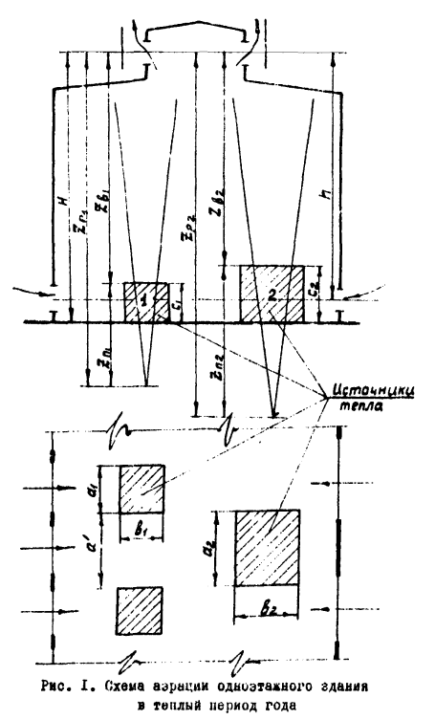

а) коэффициента полюсного расстояния для всех тепловых струй

$$K_{п.р.}=1,6∙\sqrt[3]{\frac{F_{пола}}{ΣF_{ист}}}=$$
 |  |  | 2.4

б) расчётное расстояние от полюса каждой тепловой струи до середины вытяжных
аэрационных проёмов
$$Z_{р}=Z_{в}+Z_{п}=Z_{в}+K_{п.р.}∙d_{э}=$$
 |  |  |  | 26.00

$$d_{экв}=\frac{2a∙b}{a+b}=$$
 |  | 8.11 | а= | 12.5
 |  |  | b= | 6
в) количество конвективного тепла в струе от каждого источника
$$Q_{стр}=Q_{конв.}$$

г) избыточная температура воздуха в каждой тепловой струе на высоте Zр
$${∆t}_{стр}=0,7∙\sqrt[3]{\frac{Q_{стр}^{2}}{Z_{р}^{6}}}=$$

 |  |  | 2.66 | °C

д) расход воздуха в каждой тепловой струе
$$G_{стр}=\frac{3,6∙Q_{стр}}{{∆t}_{стр}}=$$
 |  |  | 176054.13168 | кг/ч

е) Сумарный расход воздуха в тепловых струях

4 котла | 704216.52673 | кг/ч

ж) Определение избыточной температуры уходящего воздуха
$${∆t}_{ух}={∆t}_{р.з.}+{∆t}_{стр}=$$
 |  |  | 28.66 | °C

